contagem do malote
 |  | PROCEDIMENTO OPERACIONAL PADRÃO |  |  |  |  |  | Controle: | TP -001
 |  |  |  |  |  |  |  | Tempo de Cíclo: | 5 MINUTOS
Atividade: |  | Como imprimir cupom de Vasilhames |  |  |  |  |  | Periocidade | Segunda á Segunda
Setor: |  | Frente de caixa
Responsável : |  | Fiscal de caixa
Criado em: |  | 2026-05-19 |  | Revisado: | Débora Ribeiro |  | Número da Revisão: |  | 0
MATERIAIS NECESSÁRIOS DE ENTRADA
1 | Computador com acesso á internet |  |  |  | 4
2 | impressora |  |  |  | 5
3
PASSO A PASSO
No síte colaborador.montekali.com.br ,acesse o sistema WRPDV , entrar com seu login e senha.Em seguida clique em Vasilhames >Entrada de Vasilhames.Em Código da Unidade ;colocar o número da loja e aperte "ENTER"
Aperte "Enter" para selecionar o tipo de vasilhame .
1 |  |  |  |  |  | 2

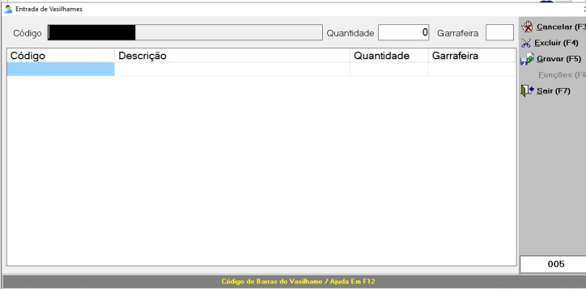

Selecione o tipo de Vasilhame e aperte "ENTER "; digite a quantidade desejada e aperte enter duas vezes.
Aparecerá os dados, apertar F5 no teclado e aperte "Enter ,"o cupom será impresso .
3 |  |  |  |  |  | 4

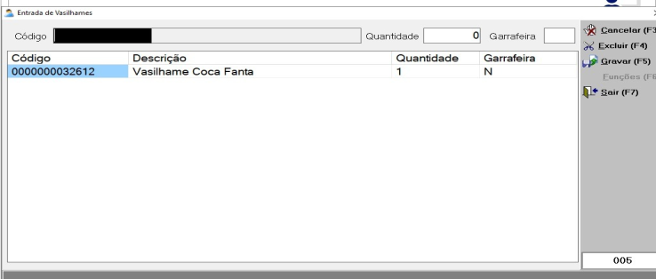

RESULTADO ESPERADO (SAÍDAS)
1 | Cupom de vasilhame impresso para o cliente
2
APROVAÇÃO
Responsável |  |  | Líder |  |  |  |  | SIM

